录案源
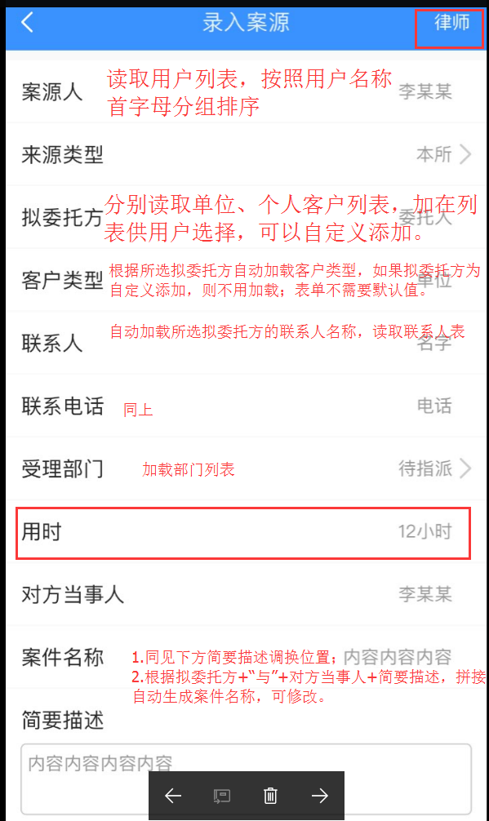
需求说明
1 | 案源人从列表中选择，可以新增自定义
2 | 来源类型改为在录入案源人页面填写，默认本所；来源类型修改为“案源人类别”；两个选项分别为本所、非本所
3 | 拟委托方实现自动联想加载；填写完毕后，调用利益冲突检索接口（暂未开放）
4 | 客户类型、联系人和联系电话是否可以放到填写拟委托方时，一并填写，不再在该页面显示；联系人、联系电话支持用户自定义。
5 | 受理部门调整到最下方；默认为待指派（待指派前台定义即可）
6 | 对方当事人支持录入多条记录
7 | 简要描述修改为单行文本；简要描述占位字符为：合同纠纷、专项法律顾问等等
8 | 根据接口中返回的字符提示即可
9 | 红色选中项暂时隐藏
10 | 其余未尽说明请参照左侧示意图上红色文字

API说明
1 | 案源人 | /api/LsysUsers
2 | 拟委托方 | GET /api/Customer
3 | 联系人/联系人电话 | GET /api/Linkmen/{cid}-{ctype}
4 | 受理部门 | /api/LsysDept
5 | 案源录入 | POST /api/CaseInfo

